Flujo
 |  | Compra Rappi Chile (USD) | 85,000,000 | Costos instalación | $195,000,000 | Licencias de software anuales | $360,000,000.00
 |  | Valor Dolar Compra Rappi | $850 | Integrar administración Rappi | $2,300,000,000 | Valor de desecho equipos | $67,500,000.00
 |  | Compra Rappi Chile (CLP) | $72,250,000,000 | Facturación anual actual | $14,450,000,000.00
 |  | Inversión Software | $250,000,000 | Utilidades anual holding primer año | $3,000,000,000.00
 |  | Inversión campaña | $1,500,000,000 | Costo Administración | $1,200,000,000.00
 |  | Equipamiento Computacional | $450,000,000 | Costos operaconales (respecto a la mayor facturación) | 32.00%
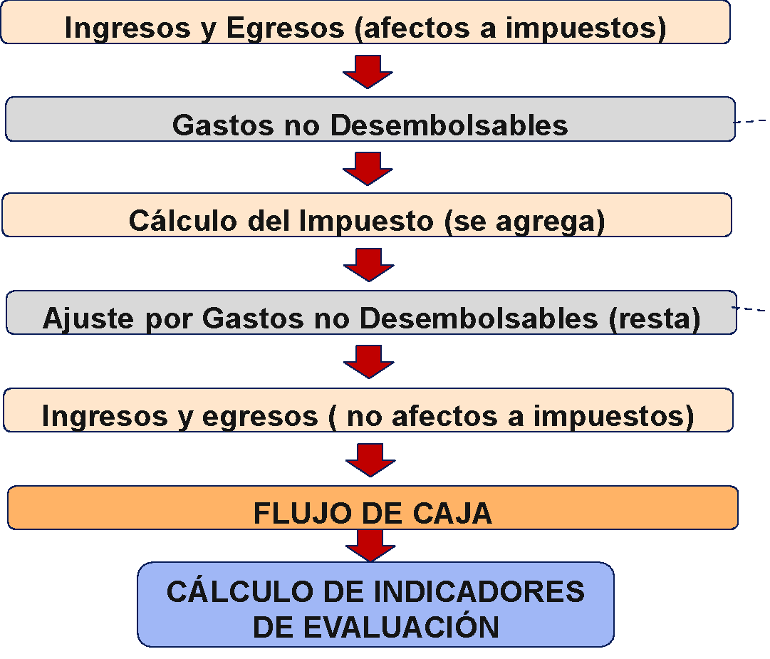
 | AÑOS (períodos) | 0 | 1 | 2 | 3 | 4 | 5
1 | INGRESOS AFECTAN IMPUESTO A UTILIDAD | 0 | 23,230,000,000 | 27,276,000,000 | 30,917,400,000 | 33,709,140,000 | 35,312,097,000
1.1 | Utilidades |  | 3,000,000,000 | 3,000,000,000 | 3,000,000,000 | 3,000,000,000 | 3,000,000,000
1.2 | Facturación anual |  | 20,230,000,000 | 24,276,000,000 | 27,917,400,000 | 30,709,140,000 | 32,244,597,000
1.3 | Venta de equipos |  |  |  |  |  | 67,500,000
1.4
2 | EGRESOS AFECTAN IMPUESTO A UTILIDAD | -76,300,000,000 | -1,650,000,000 | -1,650,000,000 | -1,650,000,000 | -1,650,000,000 | -1,650,000,000
2.1 | Anteriores a la Puesta en Marcha | -76,300,000,000 | 0 | 0 | 0 | 0 | 0
2.1.1 | Integrar administración Rappi | -2,300,000,000
2.1.2 | Desarrollo software | -250,000,000
2.1.3 | Campaña Marca | -1,500,000,000
2.1.4 | Compra Rappi | -72,250,000,000

2.2 | Costos de Operación | 0 | -1,560,000,000 | -1,560,000,000 | -1,560,000,000 | -1,560,000,000 | -1,560,000,000
2.2.1 | Costo de administración y marketing |  | -1,200,000,000 | -1,200,000,000 | -1,200,000,000 | -1,200,000,000 | -1,200,000,000
2.2.2 | licencias de software |  | -360,000,000 | -360,000,000 | -360,000,000 | -360,000,000 | -360,000,000
2.2.3 |  |  |  |  |  |  |  |  | APALANCAMIENTO
 |  |  | 0 | 0 | 0 | 0 | 0
2.2.4
2.2.5 | Intereses del crédito |  | 0 | 0 | 0 | 0 | 0 |  | DESARROLLO DEL CRÉDITO PARA EL PROYECTO
3 | GASTOS NO DESEMBOLSABLES | 0 | -90,000,000 | -90,000,000 | -90,000,000 | -90,000,000 | -90,000,000 |  | SALDO | Periodos de Pago | Tasa de int. Período | Cuota
3.1 | Deprecación de equipos |  | -90,000,000 | -90,000,000 | -90,000,000 | -90,000,000 | -90,000,000 | 0 | $0.00 | 4 | 10% | $0.00
3.2 |  |  |  |  |  |  |  | 1 | $0.00 | $0.00 | $0.00 | $0.00
 |  |  |  |  |  |  |  | 2 | $0.00 | $0.00 | $0.00 | $0.00
 |  |  |  |  |  |  |  | 3 | $0.00 | $0.00 | $0.00 | $0.00
4 | UTILIDAD DEL PERÍODO ANTES DE IMPUESTO | -76,300,000,000 | 21,490,000,000 | 25,536,000,000 | 29,177,400,000 | 31,969,140,000 | 33,572,097,000 | 4 | $0.00 | $0.00 | $0.00 | $0.00
4b | PERDIDA ACUMULADA ANTES DE IMPUESTO | -76,300,000,000 | -54,810,000,000 | 25,536,000,000 | 29,177,400,000 | 31,969,140,000 | 33,572,097,000 | 5 | $0.00 | $0.00 | $0.00 | $0.00
5 | Impuesto a las Utilidades 27% |  | 14,798,700,000 | -6,894,720,000 | -7,877,898,000 | -8,631,667,800 | -9,064,466,190 |  |  | INTERESES | AMORTIZACIÓN | CUOTA
5c | AJUSTE POR GASTOS NO DESEMBOLSABLES | 0 | 90,000,000 | 90,000,000 | 90,000,000 | 90,000,000 | 90,000,000

6 | UTILIDAD DESPUÉS DE IMPUESTOS | -76,300,000,000 | 36,378,700,000 | 18,731,280,000 | 21,389,502,000 | 23,427,472,200 | 24,597,630,810

7 | INGRESOS NO AFECTAN IMPUESTO UTILID. | 0 | 0 | 0 | 0 | 0 | 0
7.1 | Crédito | 0

8 | EGRESOS NO AFECTAN A IMPUESTO UTILID. | -645,000,000 | 0 | 0 | 0 | 0 | -450,000,000
8.2 | Amortizaciones crédito |  | 0 | 0 | 0 | 0 | 0
8.3 |  |  |  |  |  | 0
8.4 | Equipamiento computacional | -450,000,000 |  |  |  |  | -450,000,000
 | Costos instalación | -195,000,000

 | FLUJO DE CAJA | -76,945,000,000 | 36,378,700,000 | 18,731,280,000 | 21,389,502,000 | 23,427,472,200 | 24,147,630,810
 | =TIR | 20% | TIR
 | =VNA | 14,283,665,250 | VAN | 12% | Tasa de descuento
 |  | 8.14 | PRI | Período de recuperación de la inversión.

 | FLUJO ACUMULADO | -76,945,000,000 | -40,566,300,000 | -21,835,020,000 | -445,518,000 | 22,981,954,200 | 47,129,585,010
 | AÑOS (períodos) | 0 | 1 | 2 | 3 | 4 | 5

 | Pregunta: | Respuesta
 | a) | Está en la planilla, los resultados son de C53:H53
 | b) | Se puede observar en las celdas B53:H56
 | c) | Modificando la celda D3, se puede observar que la compra puede efectuarse hasta 163 millones de dólares sin que el TIR no se torne negativo
 | d) | Se puede observar en la celdas de abajo (fila 68 para abajo)

 |  | Compra Rappi Chile (USD) | 85,000,000 | Costos instalación | $195,000,000 | Licencias de software anuales | $360,000,000.00
 |  | Valor Dolar Compra Rappi | $850 | Integrar administración Rappi | $2,300,000,000 | Valor de desecho equipos | $67,500,000.00
 |  | Compra Rappi Chile (CLP) | $72,250,000,000 | Facturación anual actual | $14,450,000,000.00
 |  | Inversión Software | $250,000,000 | Utilidades anual holding primer año | $3,000,000,000.00
 |  | Inversión campaña | $1,500,000,000 | Costo Administración | $1,200,000,000.00
 |  | Equipamiento Computacional | $450,000,000 | Costos operaconales (respecto a la mayor facturación) | 32.00%

 | AÑOS (períodos) | 0 | 1 | 2 | 3 | 4 | 5
1 | INGRESOS AFECTAN IMPUESTO A UTILIDAD | 0 | 23,230,000,000 | 27,276,000,000 | 30,917,400,000 | 33,709,140,000 | 35,312,097,000
1.1 | Utilidades |  | 3,000,000,000 | 3,000,000,000 | 3,000,000,000 | 3,000,000,000 | 3,000,000,000
1.2 | Facturación anual |  | 20,230,000,000 | 24,276,000,000 | 27,917,400,000 | 30,709,140,000 | 32,244,597,000
1.3 | Venta de equipos |  |  |  |  |  | 67,500,000
1.4
2 | EGRESOS AFECTAN IMPUESTO A UTILIDAD | -76,300,000,000 | -1,650,000,000 | -4,650,000,000 | -4,950,000,000 | -5,280,000,000 | -5,643,000,000
2.1 | Anteriores a la Puesta en Marcha | -76,300,000,000 | 0 | 0 | 0 | 0 | 0
2.1.1 | Integrar administración Rappi | -2,300,000,000
2.1.2 | Desarrollo software | -250,000,000
2.1.3 | Campaña Marca | -1,500,000,000
2.1.4 | Compra Rappi | -72,250,000,000

2.2 | Costos de Operación | 0 | -1,560,000,000 | -4,560,000,000 | -4,860,000,000 | -5,190,000,000 | -5,553,000,000
2.2.1 | Costo de administración y marketing |  | -1,200,000,000 | -1,200,000,000 | -1,200,000,000 | -1,200,000,000 | -1,200,000,000
2.2.2 | licencias de software |  | -360,000,000 | -360,000,000 | -360,000,000 | -360,000,000 | -360,000,000
2.2.3 |  |  |  |  |  |  |  |  | APALANCAMIENTO
 |  |  | 0 | 0 | 0 | 0 | 0
2.2.4
2.2.5 | Intereses del crédito |  | 0 | -3,000,000,000 | -3,300,000,000 | -3,630,000,000 | -3,993,000,000 |  | DESARROLLO DEL CRÉDITO PARA EL PROYECTO
3 | GASTOS NO DESEMBOLSABLES | 0 | -90,000,000 | -90,000,000 | -90,000,000 | -90,000,000 | -90,000,000 |  | SALDO | Periodos de Pago | Tasa de int. Período | Cuota
3.1 | Deprecación de equipos |  | -90,000,000 | -90,000,000 | -90,000,000 | -90,000,000 | -90,000,000 | 0 | $0.00 | 4 | 10% | $0.00
3.2 |  |  |  |  |  |  |  | 1 | $30,000,000,000.00 | $0.00 | $0.00 | $0.00
 |  |  |  |  |  |  |  | 2 | $33,000,000,000.00 | $3,000,000,000.00 | -$3,000,000,000.00 | $0.00
 |  |  |  |  |  |  |  | 3 | $36,300,000,000.00 | $3,300,000,000.00 | -$3,300,000,000.00 | $0.00
4 | UTILIDAD DEL PERÍODO ANTES DE IMPUESTO | -76,300,000,000 | 21,490,000,000 | 22,536,000,000 | 25,877,400,000 | 28,339,140,000 | 29,579,097,000 | 4 | $39,930,000,000.00 | $3,630,000,000.00 | -$3,630,000,000.00 | $0.00
4b | PERDIDA ACUMULADA ANTES DE IMPUESTO | -76,300,000,000 | -54,810,000,000 | 22,536,000,000 | 25,877,400,000 | 28,339,140,000 | 29,579,097,000 | 5 | $43,923,000,000.00 | $3,993,000,000.00 | -$3,993,000,000.00 | $0.00
5 | Impuesto a las Utilidades 27% |  | 14,798,700,000 | -6,084,720,000 | -6,986,898,000 | -7,651,567,800 | -7,986,356,190 |  |  | INTERESES | AMORTIZACIÓN | CUOTA
5c | AJUSTE POR GASTOS NO DESEMBOLSABLES | 0 | 90,000,000 | 90,000,000 | 90,000,000 | 90,000,000 | 90,000,000

6 | UTILIDAD DESPUÉS DE IMPUESTOS | -76,300,000,000 | 36,378,700,000 | 16,541,280,000 | 18,980,502,000 | 20,777,572,200 | 21,682,740,810

7 | INGRESOS NO AFECTAN IMPUESTO UTILID. | 0 | 0 | 0 | 0 | 0 | 0
7.1 | Crédito | 0

8 | EGRESOS NO AFECTAN A IMPUESTO UTILID. | -645,000,000 | 0 | 3,000,000,000 | 3,300,000,000 | 3,630,000,000 | 3,543,000,000
8.2 | Amortizaciones crédito |  | 0 | 3,000,000,000 | 3,300,000,000 | 3,630,000,000 | 3,993,000,000
8.3 |  |  |  |  |  | 0
8.4 | Equipamiento computacional | -450,000,000 |  |  |  |  | -450,000,000
 | Costos instalación | -195,000,000

 | FLUJO DE CAJA | -76,945,000,000 | 36,378,700,000 | 19,541,280,000 | 22,280,502,000 | 24,407,572,200 | 25,225,740,810
 | =TIR | 21% | TIR
 | =VNA | 16,798,208,327 | VAN | 12% | Tasa de descuento
 |  | 8.07 | PRI | Período de recuperación de la inversión.

 | FLUJO ACUMULADO | -76,945,000,000 | -40,566,300,000 | -21,025,020,000 | 1,255,482,000 | 25,663,054,200 | 50,888,795,010
 | AÑOS (períodos) | 0 | 1 | 2 | 3 | 4 | 5

